상품제안서
오스템 칫솔 + 거치대 트윈세트(국내생산) | 상품코드: S45575

 |  |  |  |  |  |  | 02-713-8555 | www.synergygift.co.kr
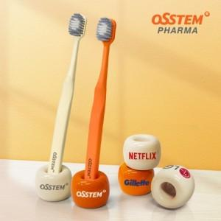 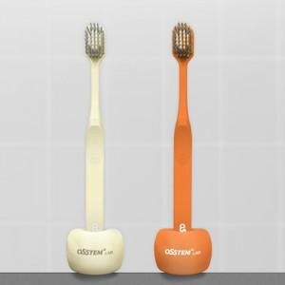 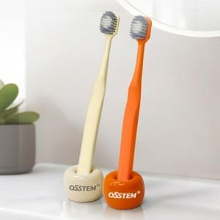

【상세/제작정보】

【인쇄/포장옵션】 | 풀칼라, 전사1도 / 포장지포장

【공급단가】 | 수량 | 30~ | 100~ | 300~ | 1,000~ | 3,000~
*VAT별도 | 단가 | 8,100원 | 7,650원 | 7,350원 | 7,050원 | 6,900원

【상품 URL】 | https://www.synergygift.co.kr:443/src/goods_detail.php?gdno=45575

